Kumulativní trendy
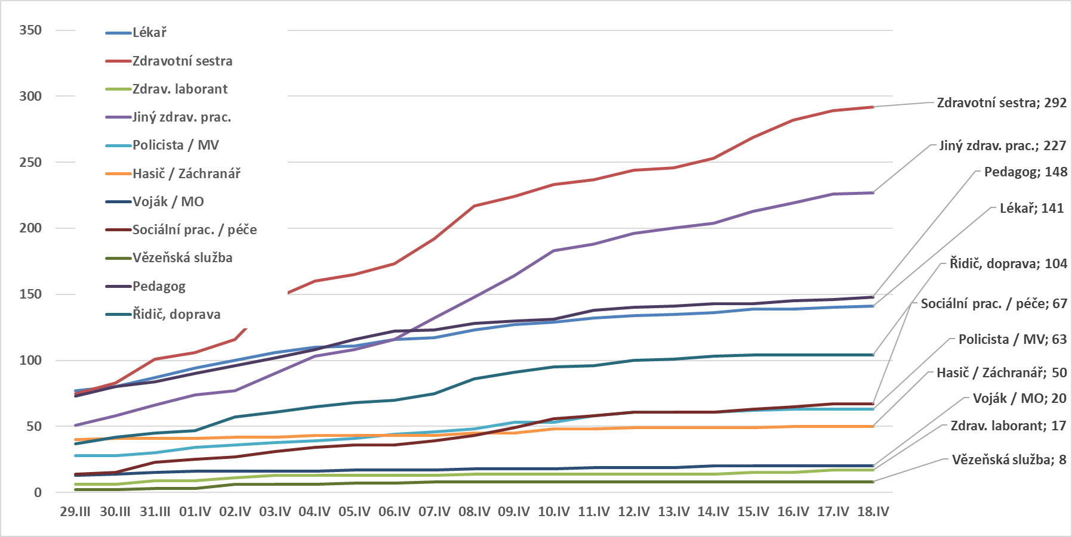
Osoby s potvrzenou nákazou COVID-19 v ČR dle vybraných zaměstnání v evidenci KHS |  |  |  |  |  |  |  |  |  |  |  |  |  |  |  |  |  |  |  |  |  |  |  |  |  |  |  |  | #REF!
Vývoj incidence dle data hlášení na KHS (vč. následně vyléčených či zemřelých)
Zaměstnání | 29.II | 05.III | 06.III | 07.III | 08.III | 09.III | 11.III | 12.III | 13.III | 14.III | 15.III | 16.III | 17.III | 18.III | 19.III | 20.III | 21.III | 22.III | 23.III | 24.III | 25.III | 26.III | 27.III | 28.III | 29.III | 30.III | 31.III | 01.IV | 02.IV | 03.IV | 04.IV | 05.IV | 06.IV | 07.IV | 08.IV | 09.IV | 10.IV | 11.IV | 12.IV | 13.IV | 14.IV | 15.IV | 16.IV | 17.IV | 18.IV | Kumulativně
Lékař |  | 1 |  | 1 |  | 1 |  |  |  | 4 | 3 |  |  | 5 | 2 | 3 | 7 | 4 | 5 | 9 | 2 | 8 | 8 | 5 | 9 | 3 | 7 | 7 | 6 | 6 | 4 | 1 | 5 | 1 | 6 | 4 | 2 | 3 | 2 | 1 | 1 | 3 |  | 1 | 1 | 141
Zdravotní sestra |  |  |  |  |  |  |  | 1 |  | 1 | 1 | 1 | 3 | 2 | 4 | 4 | 1 | 4 | 4 | 5 | 10 | 2 | 7 | 14 | 11 | 8 | 18 | 5 | 10 | 31 | 13 | 5 | 8 | 19 | 25 | 7 | 9 | 4 | 7 | 2 | 7 | 16 | 13 | 7 | 3 | 292
Zdrav. laborant |  |  |  |  |  |  |  |  |  |  |  |  |  |  |  |  | 1 |  | 1 | 1 | 1 |  | 1 |  | 1 |  | 3 |  | 2 | 2 |  |  |  |  | 1 |  |  |  |  |  |  | 1 |  | 2 |  | 17
Jiný zdrav. prac. | 1 |  |  |  | 1 |  | 1 |  |  | 1 | 1 | 1 |  | 2 | 2 | 5 | 2 | 1 | 3 | 5 | 7 | 3 | 3 | 9 | 3 | 7 | 8 | 8 | 3 | 13 | 13 | 5 | 8 | 16 | 16 | 16 | 19 | 5 | 8 | 4 | 4 | 9 | 6 | 7 | 1 | 227
Policista / MV |  |  |  |  |  |  |  |  |  |  | 1 |  |  | 3 |  | 2 | 3 | 3 | 4 | 3 | 1 | 4 | 3 | 1 |  |  | 2 | 4 | 2 | 2 | 1 | 2 | 3 | 2 | 2 | 5 |  | 5 | 3 |  |  | 1 | 1 |  |  | 63
Hasič / Záchranář |  |  |  |  |  |  |  | 1 | 1 |  | 1 | 3 | 3 | 1 | 6 | 5 | 2 | 2 | 5 | 8 |  | 1 |  | 1 |  | 1 |  |  | 1 |  | 1 |  |  |  | 2 |  | 3 |  | 1 |  |  |  | 1 |  |  | 50
Voják / MO |  |  |  |  |  |  |  |  |  |  |  |  |  | 1 |  | 2 |  | 1 | 1 |  | 3 | 2 |  | 1 | 2 | 1 | 1 | 1 |  |  |  | 1 |  |  | 1 |  |  | 1 |  |  | 1 |  |  |  |  | 20
Sociální prac. / péče |  |  |  |  |  |  |  |  |  |  |  |  | 2 |  | 1 |  |  |  |  |  | 2 | 1 | 4 | 2 | 2 | 1 | 8 | 2 | 2 | 4 | 3 | 2 |  | 3 | 4 | 6 | 7 | 2 | 3 |  |  | 2 | 2 | 2 |  | 67
Vězeňská služba |  |  |  |  |  |  |  |  |  |  |  |  |  |  |  |  |  | 1 |  |  |  |  |  | 1 |  |  | 1 |  | 3 |  |  | 1 |  | 1 |  |  |  |  |  |  |  |  |  |  |  | 8
Pedagog | 1 |  | 1 |  |  |  | 3 |  | 2 | 1 |  | 2 | 1 | 4 | 3 | 2 | 3 | 1 | 5 | 8 | 12 | 10 | 6 | 5 | 3 | 7 | 4 | 6 | 6 | 6 | 6 | 8 | 6 | 1 | 5 | 2 | 1 | 7 | 2 | 1 | 2 |  | 2 | 1 | 2 | 148
Řidič, doprava |  |  |  |  | 1 |  | 1 | 1 |  | 2 | 1 | 4 | 1 | 1 | 1 | 2 | 1 |  | 4 | 1 | 1 | 2 | 5 | 4 | 4 | 5 | 3 | 2 | 10 | 4 | 4 | 3 | 2 | 5 | 11 | 5 | 4 | 1 | 4 | 1 | 2 | 1 |  |  |  | 104
Celkem | 2 | 1 | 1 | 1 | 2 | 1 | 5 | 3 | 3 | 9 | 8 | 11 | 10 | 19 | 19 | 25 | 20 | 17 | 32 | 40 | 39 | 33 | 37 | 43 | 35 | 33 | 55 | 35 | 45 | 68 | 45 | 28 | 32 | 48 | 73 | 45 | 45 | 28 | 30 | 9 | 17 | 33 | 25 | 20 | 7 | 1137

Kumulativní vývoj případů potvrzené nákazy COVID-19 v ČR dle vybraných zaměstnání v evidenci KHS

